Hoja1
2023-08-25 14:36:43

LA PAZ 28 - HAEDO 4460-2005
BUENOS AIRES luquearti@gmail.com
____________________________________________________________________________________
"PRODUCTOS de CAUCHO"
"CONEXION p/ Inodoro "
"ESQUEL FUELLE"

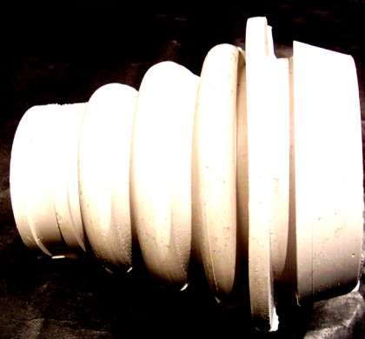

COD. | DESCRIPCION | PRECIO
CEF-010 | Conexion ESQUEL FUELLE “ARISA” | $ 112.47

N

